상품제안서
젠차일드 3P 스푼 포크 젓가락 | 상품코드: S20892

 |  |  |  |  |  |  | 02-713-8555 | www.synergygift.co.kr
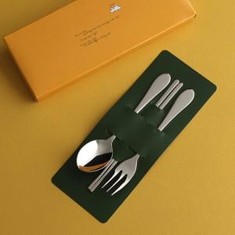

【상세/제작정보】 | 레이저 인쇄 스푼 / 포크 / 젓가락 중 선택가능합니다.(3곳 선택시 모두인쇄) 젓가락 인쇄시 기본 양면인쇄해드립니다. 수푼 / 포크는 단면인쇄

【인쇄/포장옵션】 | 레이저 / 포장지포장

【공급단가】 | 수량 | 50~ | 100~ | 500~ | 1,000~ | 2,000~
*VAT별도 | 단가 | 4,160원 | 4,090원 | 4,000원 | 3,840원 | 3,680원

【상품 URL】 | https://www.synergygift.co.kr:443/src/goods_detail.php?gdno=20892

